Sheet1
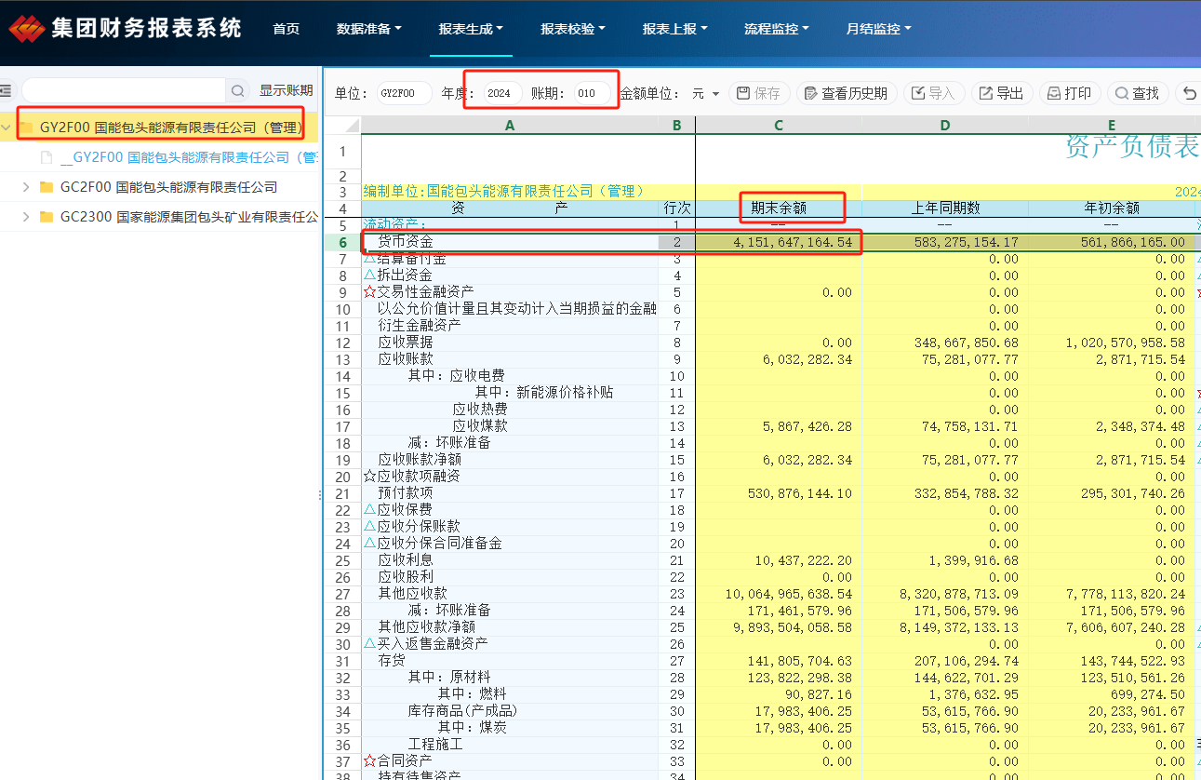

 | 期末金额

期初金额 = 资产负债表YZB0102表中的 货币资金 中的上月期末值（即下月的期初值）, + 其他应收款DX00024表中能源公司第一行“中国神华”第18列上月数值 期末金额 = 资产负债表YZB0102表中的 货币资金 中的本月期末值, + 其他应收款DX00024表中能源公司第一行“中国神华”第18列本月数值

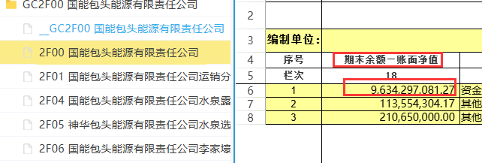

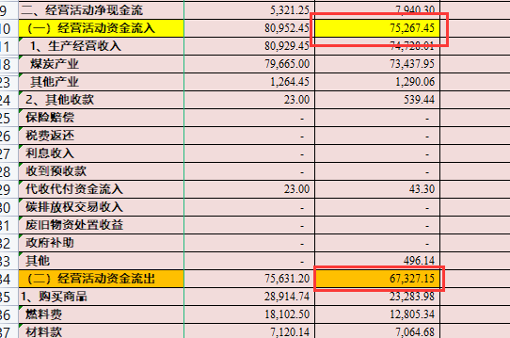
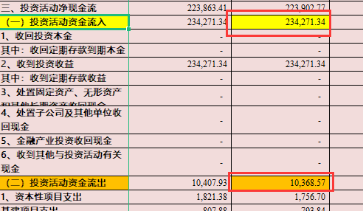
资金流入 = 线下表预算与实际执行情况表的 “经营活动资金流入” + “（一）投资活动资金流入” 资金流出 = 线下表预算与实际执行情况表的 “经营活动资金流出” + “（一）投资活动资金流出” + （二）筹资活动资金流出

